1. Profilo di spazio libero
 | N° impianto: | Nome impianto: |  |  |  |  | Data della valutazione:

1. Elenco di controllo profilo di spazio libero, distanze di sicurezza

N° | Riferimento | Controlli | Esempio positivo/disposizione | Esempio negativo/disposizione non rispettata | Rispettata/conforme |  | Possibili misure |  | Misure previste | Scadenza

 | Regolamento UE 2016/424, allegato II |  |  |  | Sì | No |  | Priorità
1.1 | 3.1.2. | Incrocio con strade: quando si sorvola una strada sono garantiti i profili di spazio libero ai sensi dell’art. 13.1 del regolamento CITS, nella versione del 2007? ① | 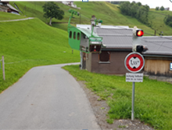 | 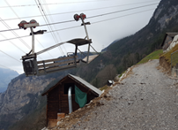 |  |  | In base alle frequenze. Misure operative. Segnali di informazione e segnaletica orizzontale. Specchi. Barriere. Semafori. Barriere in altezza bloccabili. | 1
1.2 | 3.1.2. | Lo scartamento corrisponde a quanto definito negli articoli 12.5 e 12.6 del regolamento CITS, nella versione del 2007? ② |  | Non conformità e/o eventi o situazioni critiche noti |  |  | Valori limite del vento ridotti nel regolamento d’esercizio e/o ad es. integrazione del sistema di monitoraggio dell’oscillazione trasversale, riduzione della velocità per aumentare i tempi di reazione. | 2
1.3 | 3.1.2. | Sono rispettati gli spazi liberi e le distanze dal suolo definiti dalle disposizioni degli articoli 12 e 13 del regolamento CITS, nella versione del 2007? ③ |  |  |  |  | Adeguare i valori del vento nel regolamento d’esercizio. Ampliamento degli spazi liberi rispetto agli ostacoli non appartenenti all’impianto, per quanto possibile. Disboscamento. Ridurre la velocità di marcia in fase di superamento dei sostegni. Integrazione del sistema di monitoraggio dell’oscillazione trasversale. | 2

Estratto del regolamento CITS, versione 2007

① Regolamento CITS, art.13.1
Zone di sicurezza

② Regolamento CITS, art. 12.5 + 6
Profilo di spazio libero e scartamento del tracciato

③ Regolamento CITS; art. 12 + 13
Profilo di spazio libero e scartamento del tracciato/Zone di sicurezza

3. Motrici e freni
 | N° impianto: | Nome impianto: |  |  |  |  | Data della valutazione:

3. Elenco di controllo motrici e freni

N° | Riferimento | Controlli | Esempio positivo/disposizione | Esempio negativo/disposizione non rispettata | Rispettata/conforme |  | Possibili misure |  | Misure previste | Scadenza

 | Regolamento UE 2016/424, allegato II |  |  |  | Sì | No |  | Priorità
3.1 | 4.2.3.3. | Il freno di sicurezza agisce sulla puleggia motrice? (= "il più vicino possibile alla fune traente") | 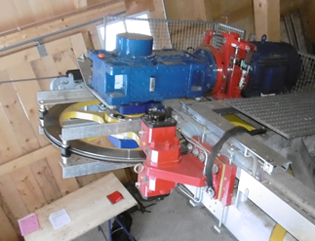 |  |  |  | Creazione puntuale di un’analisi della sicurezza* con le misure possibili (FS sulla contropuleggia? Diagramma della forza periferica/comportamento dell’impianto? Freno del carrello presente?) | 1
3.2 | 4.2.3.3. | Il freno di servizio e il freno di sicurezza agiscono su superfici di frenata diverse? |  |  |  |  | Creazione puntuale di un’analisi della sicurezza* con le misure possibili (dispositivo antispruzzo, diagramma della forza periferica/comportamento dell’impianto? Freno del carrello presente?) | 1
3.3 | 2.7.1. | I freni dispongono di valvole idrauliche ridondanti? |  |  |  |  | A) Integrare valvola del freno B) Sistema di frenata tramite due freni, in modo tale che se uno non interviene agisca l’altro. | 1
3.4 | 2.6.2. | I tubi idraulici sono dotati di dispositivo antispruzzo? | 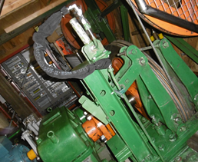 | 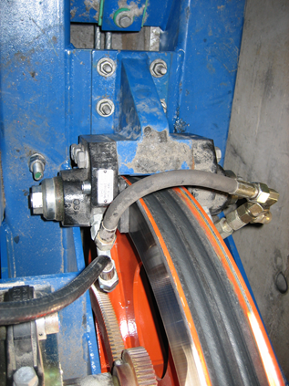 |  |  | Aggiunta strutturale nel caso in cui non è possibile escludere che la superficie di frenata si sporchi di olio in caso di perdite. | 1

 |  | * Analisi della sicurezza (AS): | è sempre possibile redigerne una individuale per definire i requisiti di misure specifiche per l’impianto e determinare queste ultime

5. Dispositivi di tensione
 | N° impianto: | Nome impianto: |  |  |  |  | Data della valutazione:

5. Elenco di controllo dispositivi di tensione

N° | Riferimento | Controlli | Esempio positivo/disposizione | Esempio negativo/disposizione non rispettata | Rispettata/conforme |  | Possibili misure |  | Misure previste | Scadenza

 | Regolamento UE 2016/424, allegato II |  |  |  | Sì | No |  | Priorità
5.1 | 4.1., 4.2.3.1. | La posizione dei contrappesi della fune traente e/o di quella portante è monitorata? | 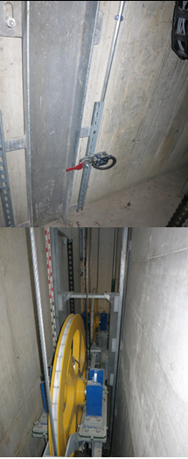 |  |  |  | A) Integrazione nella prescrizione d’esercizio. B) Inserire una scaletta con le disposizioni di sorveglianza nella prescrizione d’esercizio C) Monitoraggio delle posizioni estreme mediante interruttori. | 3
5.2 | 4.1., 4.2.3.1. | In caso di messa in tensione fissa, è presente un sistema di monitoraggio della tensione della fune traente? |  |  |  |  | A) Integrazione nella prescrizione d’esercizio di una tabella che riporti i valori limite e le disposizioni per una verifica regolare tramite misurazione degli angoli della fune. B) Integrazione di un apparecchio di carico per il monitoraggio costante della tensione della fune traente. Se la fune dovesse essere sostituita prima della scadenza del termine indicato dalla priorità 3, le misure devono essere adottate al momento della sostituzione della fune. | 3

6. Disp. meccanici stazioni
 | N° impianto: | Nome impianto: |  |  |  |  | Data della valutazione:

6. Elenco di controllo dispositivi meccanici stazioni

N° | Riferimento | Controlli | Esempio positivo/disposizione | Esempio negativo/disposizione non rispettata | Rispettata/conforme |  | Possibili misure |  | Misure previste | Scadenza

 | Regolamento UE 2016/424, allegato II |  |  |  | Sì | No |  | Priorità
6.1 | 4.1.2. | Le pulegge sono dotate di un sistema antideragliamento? | 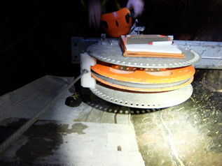 | Ad es. le pulegge posizionate sono collegate a una fune che proviene da una lunga campata, profondità dei rulli insufficiente |  |  | Aggiunta strutturale | 2
6.2 | 4.1.2. | La profondità dei rulli delle pulegge corrisponde alla disposizione dell’art. 21.8 del regolamento CITS, nella versione del 2007? | Regolamento CITS, versione 2007, art. 21.8: «Per le pulegge di funi, la differenza tra il diametro esterno del cerchio ed il diametro del fondo della gola dovrà essere superiore al doppio del diametro della fune.» |  |  |  | Integrare un sistema antideragliamento. Sostituzione della puleggia | 2
6.3 | 2.4. | È presente un sistema di ritenuta della puleggia? |  | Mancano i calcoli sulla sicurezza statica e relativa alla fatica di alberi e assi rotanti. Non ci sono certificazioni circa la resistenza alle basse temperature del materiale. |  |  | Aggiunta strutturale | 3
6.4 | 4.2.3. | Non sono presenti motrici a cinghie piatte? |  | 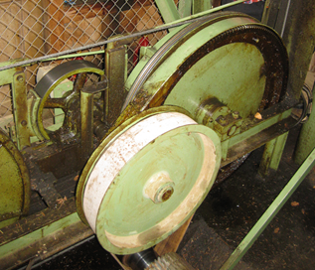 L’effetto frenante non è garantito in caso di strappo delle cinghie. Non è presente alcun sistema di azionamento in caso di eccesso di velocità. |  |  | Ridurre gli intervalli di ispezione delle cinghie. Sostituire al più tardi nel prossimo intervento di modifica. (Avvertenza: in caso di modifiche all’argano non sono consentite cinghie piatte) | 3
6.5 | 2.4., 2.7.1. | Sono presenti sistemi di monitoraggio della posizione delle pulegge? | 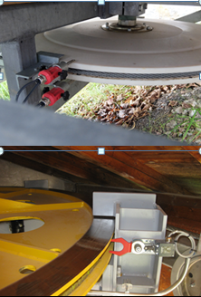 |  |  |  | Integrare | 3

7. Equip. meccanico linea
 | N° impianto: | Nome impianto: |  |  |  |  | Data della valutazione:

7. Elenco di controllo equipaggiamento meccanico linea

N° | Riferimento | Controlli | Esempio positivo/disposizione | Esempio negativo/disposizione non rispettata | Rispettata/conforme |  | Possibili misure |  | Misure previste | Scadenza

 | Regolamento UE 2016/424, allegato II |  |  |  | Sì | No |  | Priorità
7.1 | 4.1.2. | Sono presenti punti di serraggio tra i rulli e i guidafune che potrebbero danneggiare la fune in caso di deragliamento? | 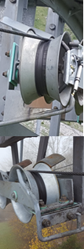 | 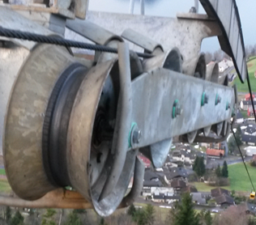 Punto di serraggio tra la barra di convogliamento e il rullo |  |  | Inserire barre di forma più adeguata | 1
 | 4.1.2. | La rulliera dispone di un guidafune inferiore inclinato? | 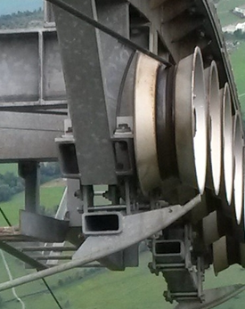 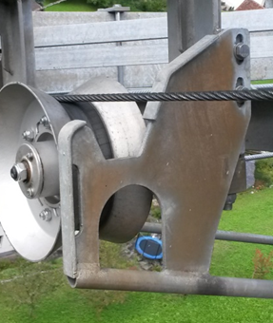 | 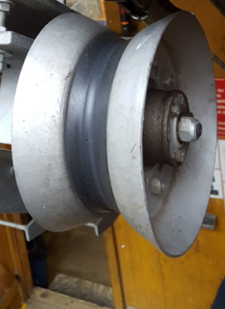 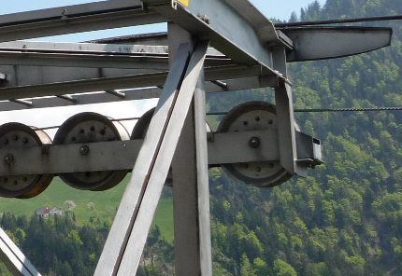 |  |  | Integrare o adottare misure compensative (valutazione mediante l’analisi della sicurezza) | 1
7.2 | 4.1.2. | Il reinserimento di una fune deragliata verso il basso non viene impedito ad esempio da viti sporgenti? | 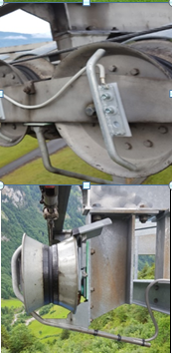 | 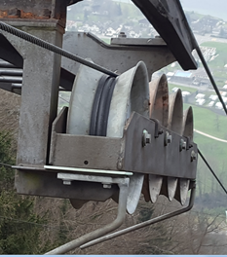 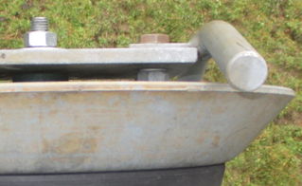 Reinserimento della fune difficoltoso a causa delle viti sporgenti (ad es. viti degli assi sporgenti o viti di fissaggio dei rulli montate in modo scorretto) |  |  | Risolvere il problema | 1
 |  |  | 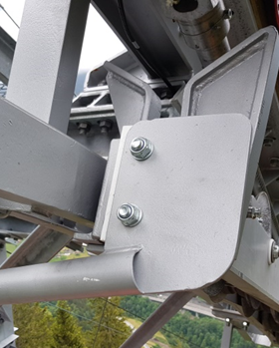 | 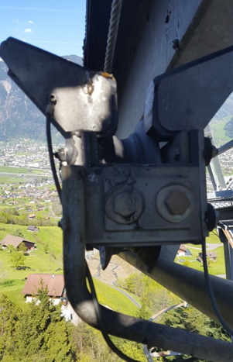
7.2 segg. | 4.1.2. |  |  | 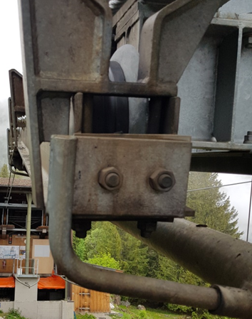 Reinserimento della fune difficoltoso a causa della piastra del guidafune sporgente
7.3 | 4.1.2. | Il deragliamento verso l’interno della fune viene impedito da guidafune? |  | 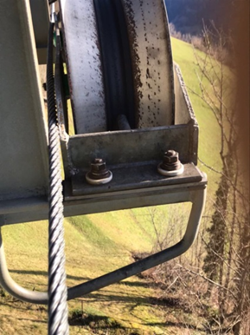 |  |  | Integrare guidafune interni | 1
7.4 | 4.1.2. | La fune non può finire tra il guidafune e la struttura? | 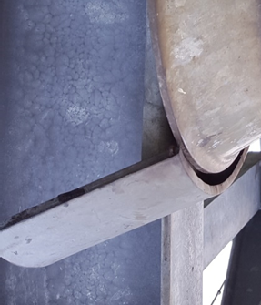 Sovrapposizione sufficiente con la struttura dei sostegni | 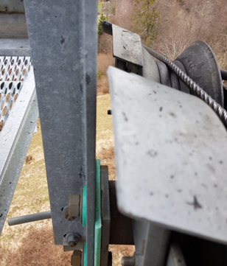 |  |  | Sostituire guidafune interni | 1
7.5 | 4.1.2. | Sono presenti staffe o raccoglifune con un sistema di monitoraggio della posizione della fune portante? | 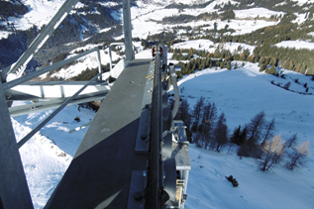 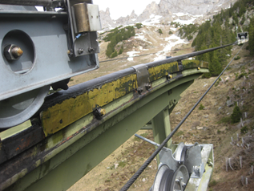 | 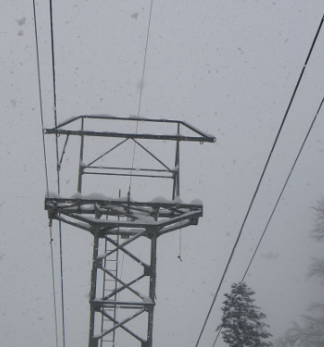 |  |  | Verificare la forza d’appoggio calcolata – Calcolo della linea. Se non si raggiungono i valori minimi necessari, è necessario montare le staffe o i raccoglifune della fune portante con un sistema di monitoraggio della posizione della fune. | 2
 |  |  | 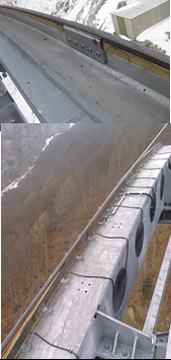
7.6 | 2.2., 4.1.2. | Funivie monofune: sono presenti dispositivi anti accavallamento in corrispondenza delle rulliere delle funi portanti-traenti? |  |  |  |  | Installazione di dispositivi anti accavallamento in corrispondenza delle rulliere esistenti o sostituzione delle rulliere. Verifica della struttura dei sostegni alla luce delle forze addizionali conseguenti | 2

9. Veicoli
 | N° impianto: | Nome impianto: |  |  |  |  | Data della valutazione:

9. Elenco di controllo veicoli

N° | Riferimento | Controlli | Esempio positivo/disposizione | Esempio negativo/disposizione non rispettata | Rispettata/conforme |  | Possibili misure |  | Misure previste | Scadenza

 | Regolamento UE 2016/424, allegato II |  |  |  | Sì | No |  | Priorità
9.1 | 5.2. | Impianti monofune a va e vieni: le morse della fune portante-traente rispondono agli standard attuali? |  | Non adatte al superamento dei raccoglifune in caso di deragliamento |  |  | Modifica | 2
9.2 | 5.3. | Funivie self-service: la chiusura delle porte delle cabine presso le stazioni è monitorata? | 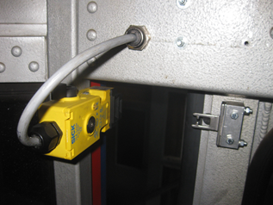 |  |  |  | Integrare o altre misure per garantire la posizione chiusa | 2
9.3 | 5.3. | La chiusura delle porte delle cabine presso le stazioni è monitorata? |  |  |  |  | Integrare o altre misure per garantire la posizione chiusa | 3
9.4 | 5.3. | È possibile bloccare le porte delle cabine? |  |  |  |  | Soluzione meccanica in modo che sia necessario usare entrambe le mani. Se il bacino di utenza non è limitato, aggiunta strutturale di un blocco elettrico alla sostituzione del sistema di controllo | 2
9.5 | 3.1.2. | Esercizio self-service: i veicoli sono dotati di un sistema di monitoraggio dell’oscillazione trasversale? |  |  |  |  | Integrazione laddove la libertà di oscillazione trasversale in base al vecchio regolamento CITS, nella versione del 2007, non è definita; in alternativa, riduzione della velocità in fase di superamento dei sostegni. | 2
9.6 | 7.1.1. | Funivie self-service: è presente un sistema di misurazione del carico? |  |  |  |  | Soluzioni alternative come limitazione del carico in base alla superficie di base delle cabine (< 0,25 m2/persona), accesso attraverso tornelli, disposizione di una bilancia ecc. sono consentite solo se collegate a un sistema di registrazione video e a istruzioni sotto forma di pittogrammi. | 3
9.7 | 2.7.2. | Esercizio self-service: è possibile azionare un arresto di emergenza dai veicoli (nelle funivie bifune)? | Regolamento CITS, versione 2007, art. 26 g): un pulsante di arresto nelle stazioni e, per le funivie bifune, anche nei veicoli. |  |  |  | Integrare | 1
9.8 | 2.7.2. | È possibile azionare un arresto di emergenza dal veicolo? | Regolamento CITS, versione 2007, art. 19.11: Per funivie di categoria 3 a 6, i veicoli saranno equipaggiati di un dispositivo di telecomunicazione con la stazione motrice, così come di un dispositivo di arresto. |  |  |  | Integrare al più tardi alla sostituzione del sistema di controllo.

11. Sistema elettronico
 | N° impianto: | Nome impianto: |  |  |  |  | Data della valutazione:

11. Sistema elettronico

N° | Riferimento | Controlli | Esempio positivo/disposizione | Esempio negativo/disposizione non rispettata | Rispettata/conforme |  | Possibili misure |  | Misure previste | Scadenza

 | Regolamento UE 2016/424, allegato II |  |  |  | Sì | No |  | Priorità
11.1 | 2.7.1., 4.3. | Le funzioni di sicurezza sono eseguite unicamente con il principio della commutazione con corrente a riposo? |  |  |  |  | Sostituzione del sistema di controllo e nel frattempo misure sostitutive (controlli quotidiani) | 1
11.2 | 4.2.3.3. | Il freno di sicurezza si aziona automaticamente? |  | Mancanza soprattutto negli impianti da cantiere costruiti ai sensi dell’ordinanza SUVA |  |  | Necessaria presenza costante del macchinista. Integrazione da eseguirsi al più tardi in concomitanza con la modifica del sistema di controllo. | 1
11.3 | 2.7.3. | L’ordine di marcia viene annullato in seguito al segnale di un dispositivo di monitoraggio? |  | Mancanza soprattutto negli impianti da cantiere costruiti ai sensi dell’ordinanza SUVA |  |  | Modifica del sistema di controllo | 1
11.4 | 4.1.2. | L’impianto si arresta in caso di contatto tra la fune e il guidafune? | 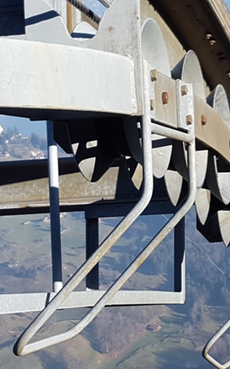 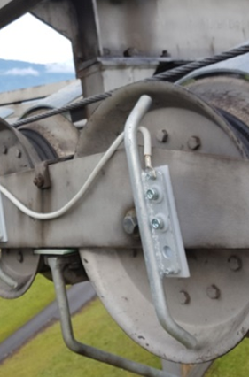 Tutto messo a terra salvo i rulli oppure | 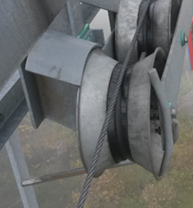 guidafune non messi a terra e/o fune traente non isolata. Nessuna disattivazione in caso di deragliamento |  |  | Mettere a terra i guidafune; isolare la fune traente. | 2
11.4 segg. |  |  | 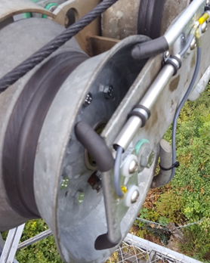
11.5 |  | Il sistema di controllo rileva un’eventuale fune che non poggia su tutti i rulli? | 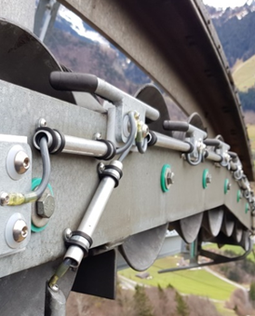 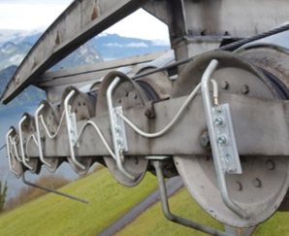 Barra messa a terra tra i rulli o barra verticale per ogni rullo | 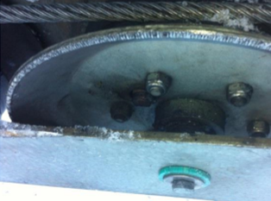 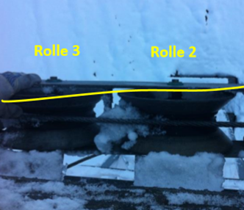 Fossetta dei rulli non messa a terra |  |  | Montare delle barre messe a terra tra i rulli in corrispondenza della fossetta o mettere a terra quest’ultima. | 1
11.5 segg. |  |  | 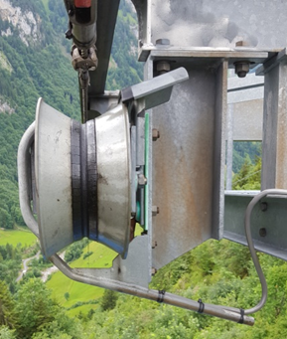 Oppure mettere a terra l’intera fossetta dei rulli e isolare parzialmente i guidafune all’interno | 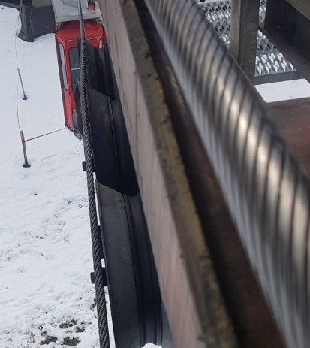 Fune traente parzialmente deragliata
11.6 | 4.3., 2.7.1. | È presente un sistema di controllo per verificare se le protezioni rilevanti ai fini della sicurezza sono diseccitate? |  |  |  |  | Integrare | 2
11.7 | 4.3., 2.7.1. | L’interruzione del flusso di energia avviene in modo ridondante? |  |  |  |  | Integrare | 2
11.8 | 4.3., 2.7.1. | Il ciclo di azionamento dei freni avviene in modo ridondante? |  |  |  |  | Integrare | 1
11.9 | 4.3., 2.7.1. | Gli interruttori di fine corsa rilevanti per la sicurezza sono dotati di contatti guidati e di apertura forzata? |  |  |  |  | Integrare o adottare misure sostitutive adeguate (ad es. controllo quotidiano) | 2
11.10 | 4.3., 2.7.1. | È presente un sistema di monitoraggio della situazione effettiva (velocità motore - velocità fune = trasmissione di energia motore-fune)? |  |  |  |  | Integrare. Come misura sostitutiva, è consentito il controllo del macchinista solo se è presente un sistema di monitoraggio elettrico della velocità eccedente. In caso di assenza di quest’ultimo, è necessario integrare un sistema di monitoraggio della situazione effettiva. | 2
11.11 | 2.7.1, 4.2.3.1 | È presente un sistema elettrico di azionamento in caso di eccesso di velocità (posto che ve ne sia uno meccanico)? |  |  |  |  | Integrare. | 2
11.12 | 4.4. | È presente un dispositivo di telecomunicazione con i veicoli? |  |  |  |  | Applicazione di un sistema di telefonia via radio o GSM (affiggere il numero di telefono cellulare). Integrare al più tardi alla sostituzione del sistema di controllo. | 2
11.13 | 2.7.1. | Funivie self-service: è presente un sistema di sorveglianza della decelerazione? |  |  |  |  | Integrare (rampa o regolazione del tempo) al più tardi alla sostituzione del sistema di controllo. | 2
11.14 | 2.7.1. | E presente un sistema di sorveglianza della decelerazione? |  |  |  |  | Integrare (rampa o regolazione del tempo) al più tardi alla sostituzione del sistema di controllo. | 3
11.15 | 2.1., 2.2., | È presente un interruttore di manutenzione? |  |  |  |  | Presso le postazioni di lavoro nelle stazioni deve essere presente almeno un interruttore dentato di arresto di emergenza. | 2
11.16 | 4.1.2. | È presente un sistema di monitoraggio della fune traente? |  |  |  |  | Integrare È possibile fare a meno di un sistema di monitoraggio della fune traente ai sensi dell’OIFT, art. 6a, integrando un’analisi della sicurezza, solo in casi eccezionali (assenza di sostegni e/o altre soluzioni come monitoraggio induttivo della posizione della fune, interruttore tattile, monitoraggio diretto della posizione della fune con barrette, assenza di sostegni, assenza di velocità). | 2
11.17 | 7.1.1. | Lo schema di allacciamento elettrico corrisponde all’impianto effettivo? |  |  |  |  | Aggiornare | 2
11.18 | 4.3. | È presente un sistema di monitoraggio dell’interruzione dell’alimentazione e un’asimmetria della rete di alimentazione? |  |  |  |  | Integrare alla sostituzione del sistema di controllo

13. Infrastruttura
 | N° impianto: | Nome impianto: |  |  |  |  | Data della valutazione:

13. Infrastruttura e calcoli

N° | Riferimento | Controlli | Esempio positivo/disposizione | Esempio negativo/disposizione non rispettata | Rispettata/conforme |  | Possibili misure |  | Misure previste | Scadenza

 | Regolamento UE 2016/424, allegato II / OIFT [RS 743.011] |  |  |  | Sì | No |  | Priorità
13.1 | 2.6.5. | Vengono osservate le norme antincendio? | 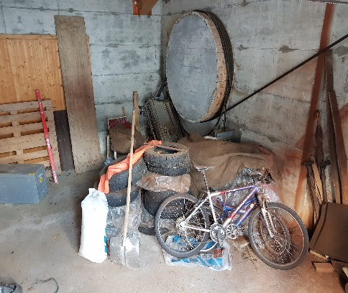 | 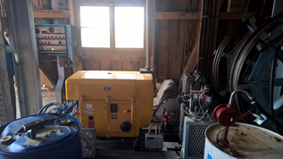 |  |  | Non depositare nella stazione alcun oggetto infiammabile se non sono presenti settori tagliafuoco. | 1
13.2 | 3.2.1. | I tiranti di ancoraggio alla roccia possono essere controllati? |  |  |  |  | Se sono presenti crepe o cedimenti, inserire tiranti di ancoraggio alla roccia controllabili o rafforzare le fondamenta. | 2
13.3 | 2.8, 2.1. | Sono rispettate le normative relative alla sicurezza sul lavoro? |  | 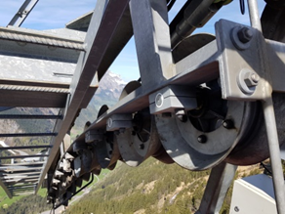 Mancanza di pedane dei sostegni, dispositivi anticaduta presso le scale dei sostegni, pianerottolo con montatoi anziché grate, separazione insufficiente delle pulegge Pianerottolo inadeguato |  |  | Integrare. Eventuali misure sostitutive adatte a ogni condizione atmosferica, come piattaforme di lavoro mobili elevabili utilizzabili anche in presenza di neve, in accordo con SUVA o SPIA (Servizio per la Prevenzione degli Infortuni nell’Agricoltura) | 2
13.4 | 2.4., 2.6.3. | I sostegni dispongono di elementi di collegamento strutturali ad alta resistenza? Viti ad alta resistenza |  | 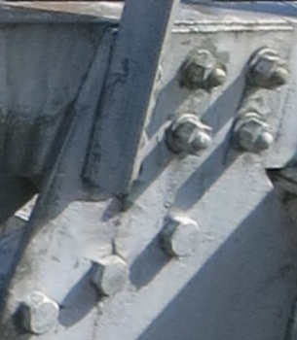 |  |  | Verifica da parte di personale specializzato ai sensi delle norme SIA. Controlli regolari delle viti. Sostituzioni quando si presentano indicazioni o segni di debolezza. | 3
13.5 | 2.4., 3.2.1. | Le fondamenta sono prive di crepe o cedimenti? |  | 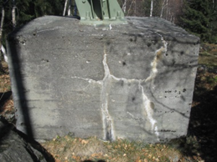 |  |  | Verifica da parte di personale specializzato ai sensi delle norme SIA. | 1
13.6 | 4.1.1. | Il legno del tamburo è in buono stato? |  | 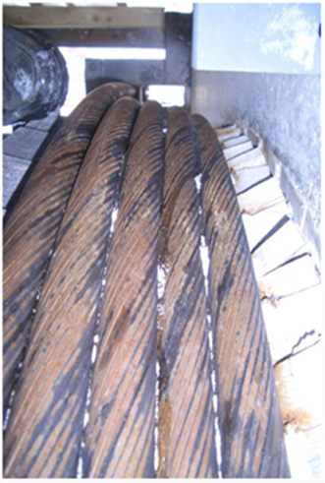 |  |  | Riparare | 2
13.7 | 4.1.1. | L’attacco di estremità della fune portante risponde agli standard attuali? | 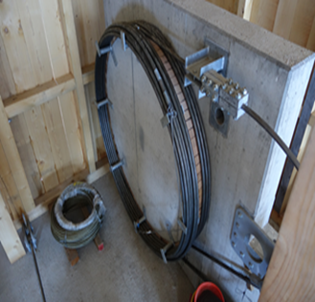 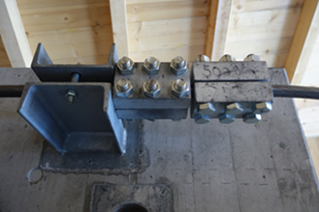 |  |  |  | Risolvere al prossimo spostamento della fune portante.
13.8 | 2.3. | Incrocio con linea elettrica ad alta tensione: sono state adottate misure protettive ai sensi del contratto di prestazione? | 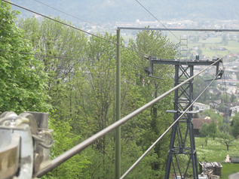 |  |  |  | Messa in tensione doppia di conduttori elettrici, raccoglifune, impalcature protettive ai sensi del contratto di prestazione. | 3
13.9 | 7.1 | In un impianto in uso, è presente un dispositivo di misurazione del vento? |  |  |  |  | Fonte alternativa. Manica a vento. Windapp. Divieto di marcia in caso di scarsa visibilità associata a vento forte. | 3
13.10 | 2.3., 2.4., 4. | È presente un calcolo della linea? |  |  |  |  | Deve essere disponibile qualora si manifestino problemi come deragliamento, sovrapposizione della fune, malfunzionamento dei freni, deformazioni dei sostegni, distanza dal suolo insufficiente o problematiche simili, e al più tardi al primo intervento di modifica importante dell’impianto.
13.11 | 2.4., 2.6.3. | Sono presenti i calcoli relativi ai componenti meccanici dell’impianto? |  |  |  |  | Devono essere disponibili qualora si manifestino segni di debolezza dei componenti come deformazioni, crepe, guasti strutturali o problematiche simili, e al più tardi al primo intervento di modifica del componente in questione.
13.12 | 2.4. | Sono presenti indicazioni sui materiali utilizzati (sugli elenchi delle parti o i certificati dei materiali)? |  |  |  |  | Reperire o richiedere qualora si manifestino segni di debolezza dei componenti come deformazioni, crepe, guasti strutturali o problematiche simili, e al più tardi alla sostituzione del componente in questione.
13.13 | 2.4. | Gli acciai utilizzati presentano una resilienza sufficiente? | Il valore ideale a -20 ° deve essere maggiore di 27 J | Acciai Ck 45 ETG 100 non adatti |  |  | Valutazione del caso singolo da parte di personale specializzato.
13.14 | 3.1.2. | Sui sostegni sono presenti guide delle cabine? | Regolamento CITS, versione 2007 art. 12.3 par. 2: La posa di guide è necessaria se la libertà di oscillazione laterale è inferiore al 20 % (12°). | Art. 12.3 regolamento CITS, versione 2007 non rispettato: |  |  | A) Adeguare i valori limite del vento nel regolamento d’esercizio. B) Integrare guida delle cabine C) Integrare monitoraggio dell’oscillazione trasversale | 2

